Sheet1
№п/п |  | Наименование | Размер | Колличество (шт) | колличество (м²) | Цена за единицу | Стоимость

1 | 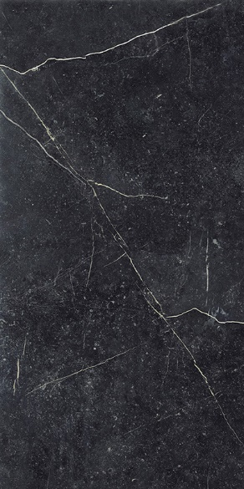 | Paradyz Barro Nero Gres Szkl. Rekt. Mat. | 59.8 x 119.8 cm | 6 шт. | 4,3 м² | 900,00грн | 3870 | https://hotline.ua/remont-keramicheskaya-plitka-mozaika/my-way-plitka-paradyz-barro-598x1198-nero-gres-szkl-rekt-mat/prices/#cond_new | 916

2 | 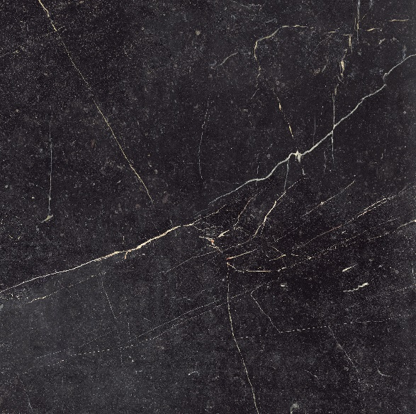 | Paradyz Barro Nero Gres Szkl. Rekt. Mat. | 89.8 x 89.8 cm | 22шт | 17,74 м² | 930,00грн | 16498.2

3 |  | Paradyz Aveiro Beige Gres Szkl. Rekt. Mat. | 19.4 x 120 cm | 100 шт. | 23,3 м² | 630,00грн | 14679.00

4 |  | Paradyz Esagon Mix Crema Ściana | 17.1 x 19.8 cm |  | 50 м² | 540,00грн | 27000.00
 |  |  |  |  |  |  | 62047.2

